9.社会福祉（見出し）
社会福祉
9

15.保育園・認定こども園の入所児童数の推移
15 保育園・認定こども園等の入所児童数の推移

 |  |  |  |  |  | 各年4月1日現在（単位：人）
年 次 |  |  | 保育園 | 認定こども園 | 家庭的保育園 | 合計 | 軸ラベル | 入所児童数
令和 | 2 | 年 | 483 | 510 | 7 | 1,000 | H23 | 596
 | 3 |  | 474 | 490 | 5 | 969 | H24 | 631
 | 4 |  | 486 | 493 | 5 | 984 | H25 | 569
 | 5 |  | 444 | 471 | 7 | 922 | H26 | 637
 | 6 |  | 451 | 424 | 9 | 884 | H27 | 666
増 減 数 |  |  | 7 | △ 47 | 2 | △ 38 | H28 | 709
 |  |  |  |  |  | 資 料 ： 福祉事務所子ども福祉課 | H29 | 735
(注）市外からの入所児童数を含む |  |  |  |  |  |  | R元 | 910
 |  |  |  |  |  |  | R2 | 1000
入所児童数の推移
 |  |  |  |  |  |  | R3 | 969
 |  |  |  |  |  |  | R4 | 984
 |  |  |  |  |  |  | R5 | 922
 |  |  |  |  |  |  | R6 | 884

市内保育・保健・福祉施設（地図）
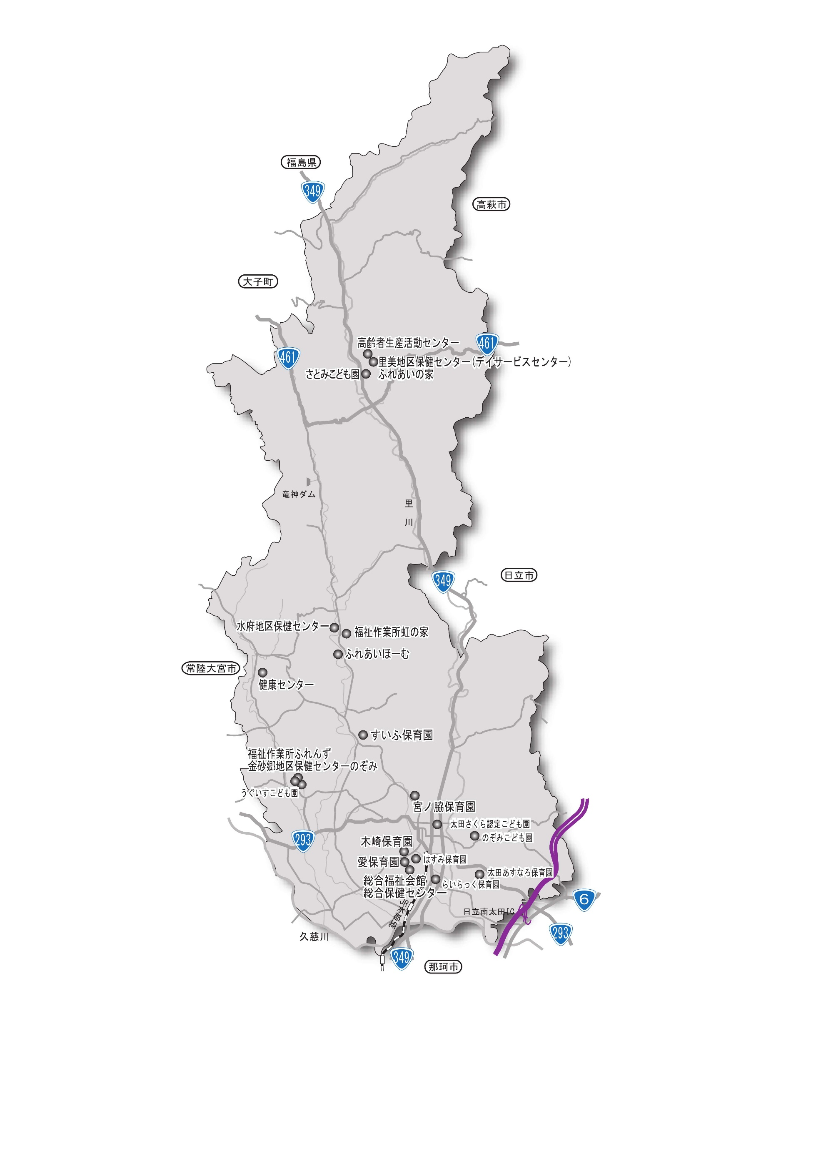
常陸太田市の保育・保健・福祉施設

